Avrenningskoeffisient
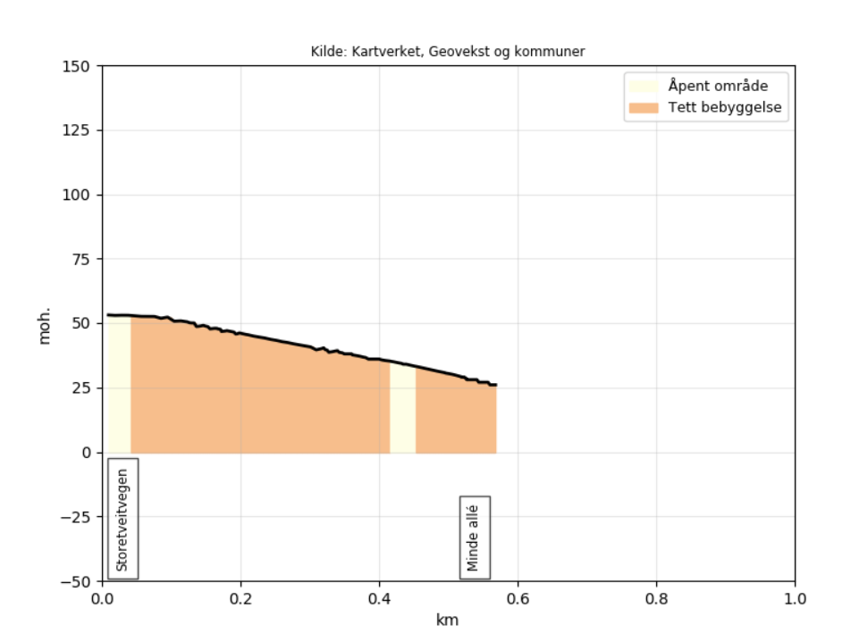
Avrenningskoeffisient

Feltnummer | Type | Størrelse | Høyde start | Høyde ende | Lengde | Helning | Avrenningskoeffisient | Størrelse*Avrenning
A | Leiligheter | 4.69 |  |  |  | Middels | 0.8 | 3.752
B | Tette flater | 2.11 | 54 | 26 | 575 | 5% | 0.95 | 2.0045

Midlere avrenningskoeffisient |  | 0.85

Nedbørsintensitet
Nedbørsintensitet

Høyeste punkt |  | Laveste punkt |  | Lengde |  | Gjentaksintervall | Høydeforskjell |  | Konsentrasjonstid |  | Intensitet 25 år |  | Intensitet 50 år
54 | m | 26 | m | 575 | m | 30 år | 28 | m | 8 | min | 200.00 | l/sha | 219.00 | l/sha

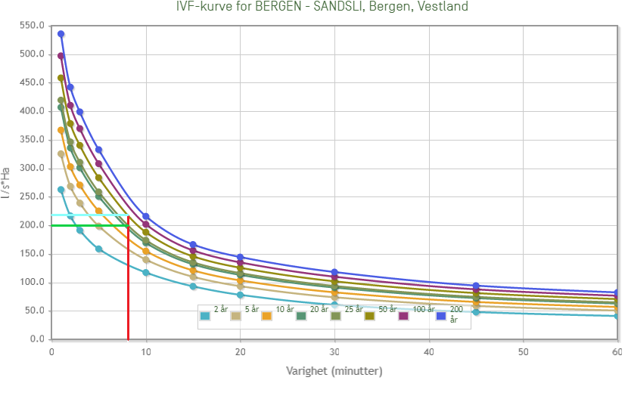

Gjentaksintervall |  | Nedbørsintensitet
25 år |  | 200.00 | l/sha
50 år |  | 219.00 | l/sha
30 år |  | 204 | l/sha

Dimensjonerende avrenning
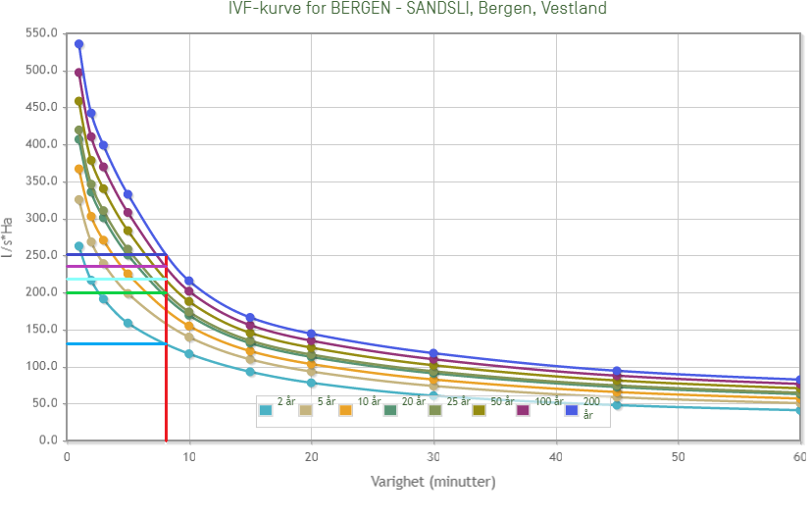
Dimensjonerende avrenning

Gjentaksintervall: | 2 år |  | 30 år |  | 100 år |  | 200 år

Nedbørsintensitet | 132.00 | l/sha | 204.00 | l/sha | 236.00 | l/sha | 251 | l/sha
Klimafaktor | 1.4 |  | 1.4 |  | 1.4 |  | 1.4
Areal | 6.8 | ha | 6.8 | ha | 6.8 | ha | 6.8 | ha
Avrenningskoeffisient | 0.85 |  | 0.85 |  | 0.85 |  | 0.85

Avrenning | 1068 | l/s | 1651 | l/s | 1910 | l/s | 2031 | l/s

Sammenligning av avrenning
SAMMENLIGNING AV DAGENS OG FREMTIDIG AVRENNING

 | 2- års flom |  | 30- års flom |  | 100 års- flom |  | 200- års flom
Dagens avrenning | 637 | l/s | 985 | l/s | 1139 | l/s | 1212 | l/s
Fremtidig avrenning | 1068 | l/s | 1651 | l/s | 1910 | l/s | 2031 | l/s

Sammenligning dagens og fremtidig avrenning (l/s)

